Métricas
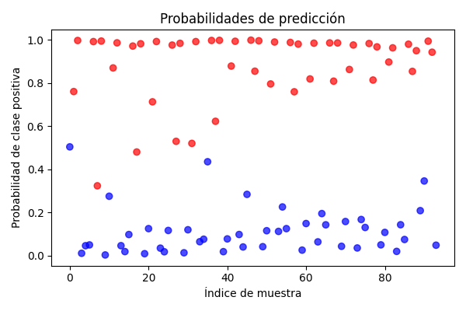
Métrica | Valor
Accuracy (Precisión Global) | 0.96808510638
Precision (Precisión en Casos Positivos) | 0.96829710145
Recall (Sensibilidad o Tasa de Detección) | 0.96808510638
F1 Score (Equilibrio entre Precisión y Detección) | 0.96808149406

Matriz de Confusión
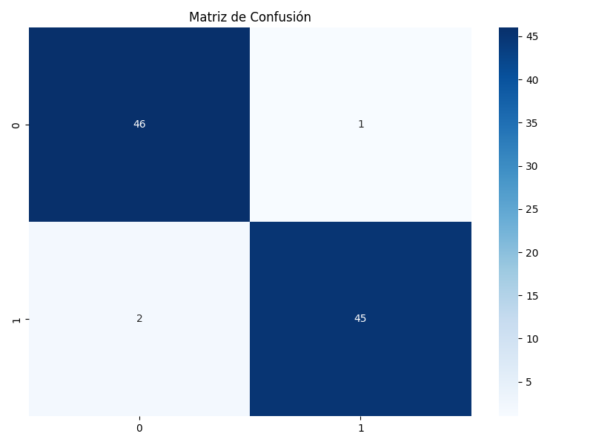
 | Pred 0 | Pred 1
Real 0 | 46 | 1
Real 1 | 2 | 45

